Sheet1
1. 트리거의 먹통 현상
최초 발견 시점 | 9월 7일 게임 플레이 시연 중 모든 오브젝트의 트리거가 먹통이 되는 현상 발견

내용 | 플레이어가 생성되자마자 모든 오브젝트에서 터치 이벤트를 포함한 다양한 트리거가 수시로 동시에 발동되는 현상이 지속

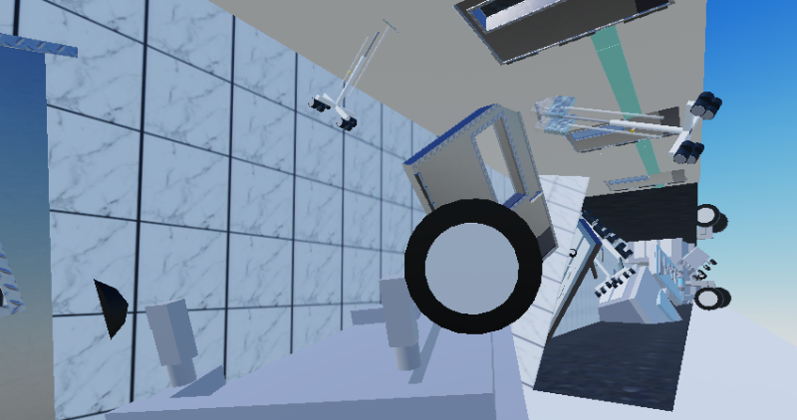
원인
 |  |  | 과도하게 많은 오브젝트가 게임에 무리를 준 것으로 추정

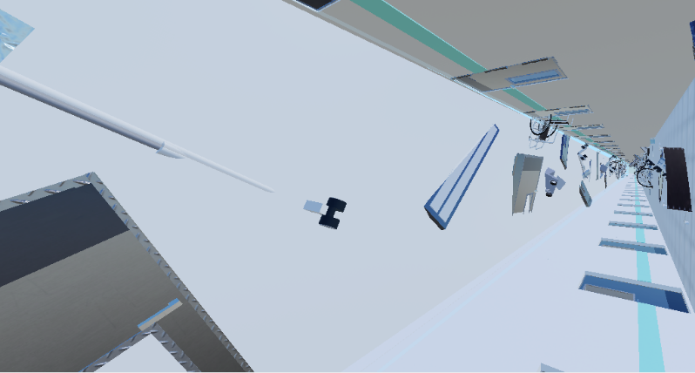

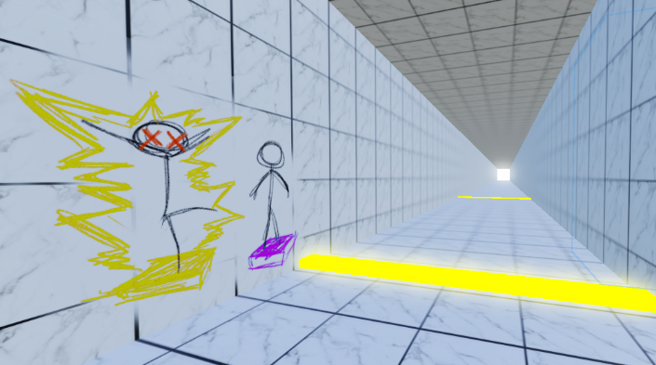
해결방법 |  |  | 필요한 오브젝트가 자동으로 생성되도록 스크립트로 제어 및 복도의 필요없는 모든 오브젝트 제거

결과 | 트리거가 먹통되는 현상이 사라짐

2. 맵의 컨셉이 애매하게 겹치는 문제
최초 발견 시점 | 9월 12일 각 게임들의 컨셉이 애매하다는 느낌을 받음

내용 | 벽에서 쫓아오는 맵의 컨셉이 애매하여 달리기 맵과 다른 점이 무엇인지 알기 어려움

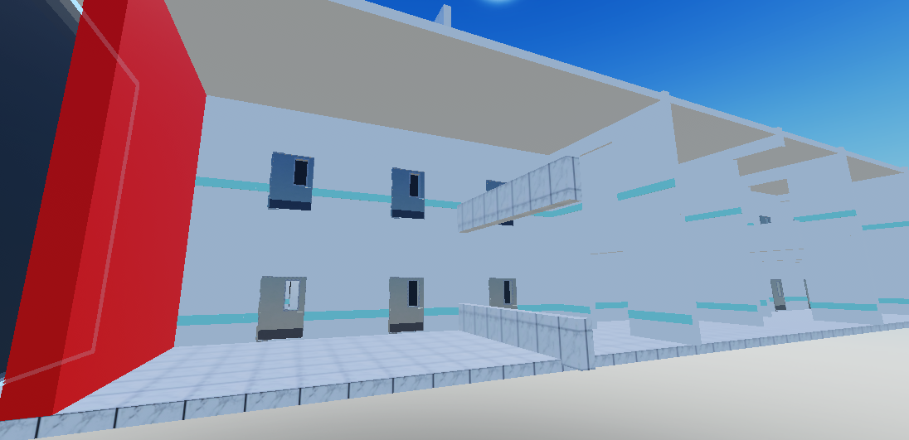
원인

 | 달리는 맵과 마찬가지로 장애물을 피해서 달리는 것이, 뒤에서 벽이 쫓아오는 유무만 있다고 판단함

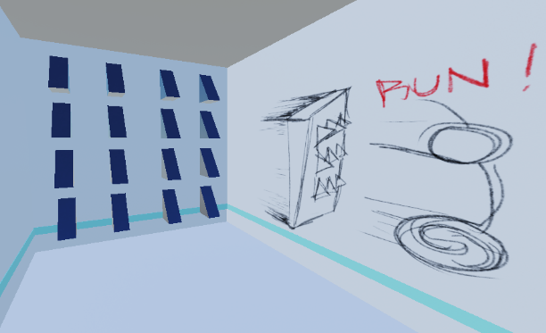
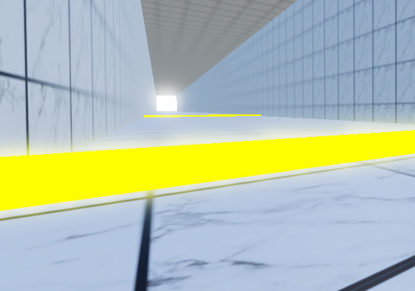
해결 방법

 | 뒤에서 벽이 쫓아온다는 컨셉을 미로맵에 추가하여 긴장감을 더해 주었고, 점프하는 기믹을 달리기 맵에 추가하여 패턴을 좀 더 다양하게 만듦. 컨셉이 애매했던 해당 맵은 파기함

결과 | 각 맵이 컨셉을 제대로 찾음

3.텔레포트 트리거 고장
최초 발견 시점 | 9/14 텔레포트가 정상적으로 작동하지 않는 현상 발견

내용 | 1레벨에서 2레벨로 넘어가지 않고 3이나 4로 넘어가는 현상이 자주 발생하는 것을 발견

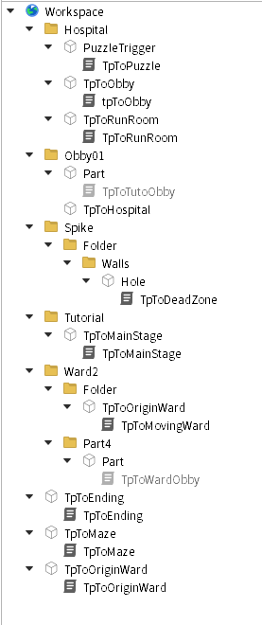
원인
 |  | 과도하게 많은 텔레포트 트리거가 존재하여 일어난 것으로 추정하였음

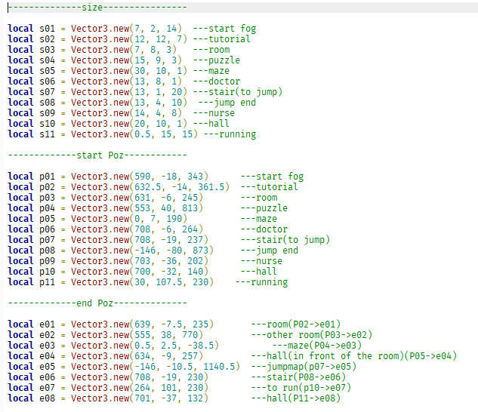
해결방법

 | 텔레포트 오브젝트 하나와, 스크립트 하나로 통일하여 텔레포트 자체를 옮기는 방식으로 트리거를 발동시킴

결과 | 이전보다 더 매끄러운 방식으로 텔레포트가 작동함

